Research
 |  |  | Royale Match Endless Treasure |  |  | 价值 | 购买之后可获得总价值-算上免费 | 价值比例 |  |  | 皇室战争卖表情 |  |  | Coin Master 链式礼包
第一屏 | 1 | Free | 锤子*1 |  |  | 0.22172839506 | 1.3640740741 |  | 原则：
 |  |  |  |  |  |  |  |  | 无论任何情况下，一屏只有一个付费口
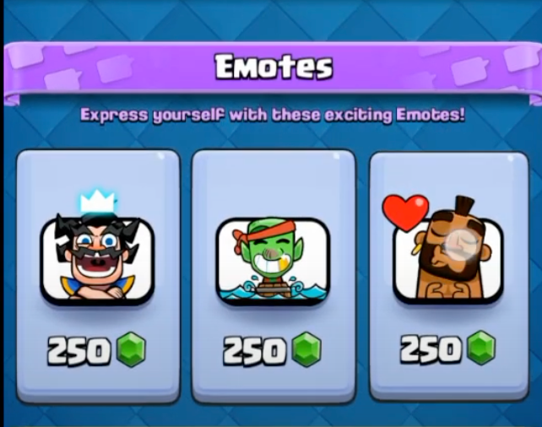
 |  |  |  |  |  |  |  |  | 奖励华丽↑ 价值↑ 礼包价格↑
 | 2 | Free | 100金币 |  |  | 0.2
 |  |  |  |  |  |  |  |  | 奖励模式：
 |  |  |  |  |  |  |  |  | 礼包本身有吸引力
 | 3 | Free | 白银宝箱 |  |  | 0.94234567901 |  |  | 同屏的FREE奖励中有一个有吸引力 |  |  | 250钻 | $2.5
 |  |  | （TNT*1+ 弓箭*1）
 |  |  |  |  |  |  |  |  | 2~3倍的价值
 | 4 | 3.99 | 锤子*1 | 金币*3000 | TNT*1 | 6.720617284 | 11.33345679 | 2.8404653609

道具 | 5 | Free | 紫色银宝箱 |  |  | 3.3933333333
BUFF |  |  | （200金币 + 烟花*2 + TNT*2 + 万花筒*2）
金币
体力 | 6 | Free | 弓箭*1 | 火炮*1 | 魔术帽*1 | 1.2195061728

 |  |  |  |  |  |  |  |  |  |  | Golf Clash 卖表情与球钉
 | 7 | 6.99 | 紫色盒子*1 | 4000金币 | TNT*2 | 10.439012346 | 14.485555556 | 2.0723255444
 |  |  | （锤子*1 + 弓箭*1 + 火炮*1 + 魔术帽*1） |  |  |  |  |  |  | 球钉的充能价值

 | 8 | Free | 黄金宝箱 |  |  | 1.8292592593
 |  |  | （烟花*1 + TNT*1 + 万花筒*1 + 魔术帽*1 ）

 | 9 | Free | 火炮*2 | 锤子*2 | 弓箭*2 | 2.2172839506

 | 10 | 10.99 | 锤子*2 | 5000金币 | TNT*2 | 11.441234568 | 35.854444444 | 3.262460823

 | 11 | Free | 火炮*2 | 30min无限体力 | 魔术帽*2 | 1.5520987654

 | 12 | Free | 30min无限烟花 | 30min无限TNT | 30min无限万花筒 | 22.861111111

Value
 | 0.22172839506
 | 0.2
 | 0.94234567901
 | 6.720617284
 | 3.3933333333
 | 1.2195061728
 | 10.439012346
 | 1.8292592593
 | 2.2172839506
 | 11.441234568
 | 1.5520987654
 | 22.861111111

 | Royale Match 价值比例

1000金币 | $2.79 | 0.00279 |  | 金币价值
5000金币 | $10.99 | 0.002198 |  | 0.002

2000金币 | 万花筒*3 | TNT*3 | 烟花*3 | 8.49
 | 2 | 1.5 | 1
4 | 0.33259259259 | unit价值

 | 万花筒 | TNT | 烟花
 | 0.66518518519 | 0.49888888889 | 0.33259259259

 | 锤子
 | 0.22172839506

 | 魔法帽子 | 火炮 | 弓箭
 | 1.5 | 2 | 2
 | 0.33259259259 | 0.44345679012 | 0.44345679012

 | 30min 无限体力 |  | 按照一局2min算 | 15点体力 | 5.4

 | 30min无限TNT |  | 按照一局2min算 | 15个TNT | 7.4833333333

 | 30min无限万花筒 |  | 按照一局2min算 | 15个万花筒 | 9.9777777778

